无行程头电机综合测试

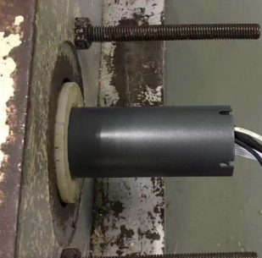
1.电机装入综合测试台
1.减速端装入测试台
2.用手来回转动，使电机减速端卡进测试台方形槽中
★先确认产品电压频率并调整好，再进行测试
★110V/120V 20N/32r电机砝码减重20%测试
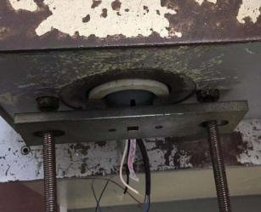
2.装测试扣板
专用扣板装到外管中
3.接线
★电机电源线含接插件，接到综合测试台上的航空插头进行测试
棕+电容线
蓝（白）
黑+电容线
定子引线接入综合测试台，若引线不够长用接线盒引出
4.按启动开关
按下开关测试台启动
DOOYA 作业指导书JS-9-1.480 C/00
适用类型：无行程头电机 | 制程站别：综合测试 | 人数：1 | 标准工时： | 日期：2018/12/26
作业步骤：

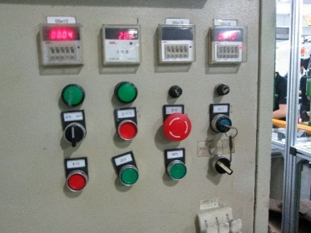
5.按正转开关
按下正转开关，电机上行
6.测试提升力
★不要有电机拉不动
★注意不要有反转
电机上行过程打3次停止键，测试电机上行提升力OK，电机每次运行距离不小于10cm，砝码经过计数开关后按停止
计数开关
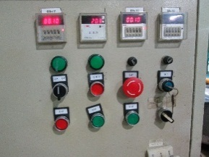
7.按逆转开关
按下逆转开关，电机下行
8.测试下行刹车
计数开关
电机下行过程打3次停止键，测电机刹车OK，电机每次运行距离不小于10cm
★不能刹车打滑


9.取出电机
等砝码落地后打停止开关，电机断电，取下插件及扣板

